MSA
TISJHC準委任契約 労働時間
上限 | 7.5＊営業日＋20H
下限 | 7.5＊営業日-8H
TISJHC派遣契約 労働時間
上限 | 7.5＊営業日＋36H
下限 | 7.5＊営業日-8H

千葉さん | 742191099
北仲さん | 742302329
 | 742211067？？
南さん | 782300419
福本さん | 742304316
矢本さん | 742305229

〇アカウント
name | 従業員番号 | SVN | Terra | e-learning
ID(孟 昆) | tikK76980 | tikK76980 | tikK76980 | TISK76980
PS | Tik202001 | psK76980 | Tik202004 | pass
ID(楊 峰) | tikK79258
PD | T85297KIk

redmine | tisk76980@intra.aws-axion.net

〇Xドライブ
旧 | \\p2fsvt01\3450\project\Assess\
新 | \\p2fsvt01\3530\20_Project\601_Assess（パートナー共有）

■TIS提案の病名導出サービスについて
\\p2fsvt01\3450\project\Assess\12_MSAあいおい生命\02.要件定義\zz.ASSESS\サービス定義書\サービス定義書_病名導出.xlsx

■↑で出てくる「SmartNavigator」のサービス詳細について
\\p2fsvt01\3450\project\Assess\12_MSAあいおい生命\99.参考資料\病名導出\ SmaNavi資料_201909.pdf

■病名導出サービスの課題と精度検証の実施について（これが主題）
\\p2fsvt01\3450\project\Assess\12_MSAあいおい生命\01.PJ管理\60_会議・打合せ\01_あいおい生命\20191107_1_Assess分科会\病名導出
\\p2fsvt01\3450\project\Assess\12_MSAあいおい生命\01.PJ管理\60_会議・打合せ\01_あいおい生命\20191031_2_病名導出の過去の経緯

〇提案資料
\\p2fsvt01\3450\project\Assess\12_MSAあいおい生命\01.PJ管理\99_提案書(最終提案版20190204)\支払事務改善のご提案_2019年10月プロジェクト開始版.pptx

〇DB接続
\\P2fsvt01\3450\project\Assess\Assess_docs\00_共通\01_ベースドキュメント\10_要件定義\02_方式設計\70 開発標準化\開発端末環境\環境構築手順書_2019.xlsx

X:\00_共通\99_ワークスペース\川添\☆\ポート連携\NAPT設定・管理シート.xlsx

〇tool
\\p2fsvt01\3450\project\Assess\00_共通\01_ツール\開発環境構築用_2017\

〇データパンチ
X:\12_MSAあいおい生命\02.要件定義\zz.病名導出_精度検証\01.検証データ\02.診療明細書テキストデータ

2019-11-14 | No.1～No.5
2019-11-15 | No.6～No.12
 | No.6 page2、３，４ 10:00AM～10:40
 | 10:55～11：05離籍
 | 12：00～13：00 お昼
 | No.7 13：37完了
 | No.2～No.7 整形 14：13完了
 | No.8 14：13～15：30
 | No.12完了 17：45
11/14～15で25ページを打ちました。
生産性 | 15パージ/1人日

除外していない単位 | 1管 | 1筒 | 1臓器 | 1日 | 1本 | 1回 | 1A

〇roracle home調査
reg query "HKEY_LOCAL_MACHINE\SOFTWARE\ORACLE" /s

sqlplus master/master@ASSESS01 |  |  |  | ORA-12170: TNS: 接続タイムアウトが発生しました。

sqlplus master/master@ASSESS_VM |  |  |  | ORA-12170: TNS: 接続タイムアウトが発生しました。

sqlplus master/master@ASSESS_TEOS

〇プリンター
\\p2fsvt01.tis.co.jp\4710\01：全社公開\プリンタドライバー\01.新宿グランドタワー\03.１７階

〇パンチデータレイアウトとパンチ仕様のパスです。
X:\12_MSAあいおい生命\01.PJ管理\60_会議・打合せ\01_あいおい生命\20200121_2_BPO分科会\200121_BPO分科会資料\200121_BPO分科会資料\21.【自動支払査定】IF定義_レイアウト_パンチデータ.xlsx
X:\12_MSAあいおい生命\01.PJ管理\60_会議・打合せ\01_あいおい生命\20200128_2_BPO分科会\200128_BPO分科会資料\31.000_本紙.xlsx

〇既存メッセージ洗い出しのキーワード
AssessActionFatalException
 | logger.debug
 | logger.info
 | logger.warn
 | logger.error
 | logger.fatal

〇開発環境構築
X:\Assess_docs\00_共通\01_ベースドキュメント\10_要件定義\02_方式設計\70 開発標準化\開発端末環境\環境構築手順書_2019_MSA.xlsx
シート「２－７stopbugsの設定」②まで済

3/1~3/18 楊 107H

〇 CD,JUNIT

C:\Users\tikK76980\Desktop\SVN_msa_project\pgm\trunk\Assess_Standardization\src\test\resources\data\jp\co\msa\assess\action\disease\DiseaseRejectCheckActionTest_testExecute005Tx.xls

〇禁止文字の改修

\\p2fsvt01\3450\project\Assess\12_MSAあいおい生命\01.PJ管理\60_会議・打合せ\03_AGREX\202001\20200127_1_工程進捗会議
■課題状況・解説策の資料
課題（説明用）_検討結果.xlsx
■議事メモ
20200127_工程進捗会議議事メモ.txt
■AGREXの入力禁止文字一覧
\\p2fsvt01\3450\project\Assess\12_MSAあいおい生命\01.PJ管理\80_納品物\01_要件定義\成果物一式（要件定義）\10_BPOサービス／導入準備\1_業務運用定義書（BPO領域）\別紙_入力禁止文字一覧.docx

MSA.TRN_REQ_SHEET
REQ_MNG_ID | SCAN_IMAGE_BANGO | SHEET_TYPE | SHEET_FORM_ID | BIRTH_YEAR | GENDER | OTHER_COMPANY_FLG | METASTASIS | CANCER_TYPE | TNM_CLS | INVASION_DEPTH | CERVIX | PAST_ILLNESS | PAST_ILLNESS_NM | MEDICAL_CLS
MSA200101001 | 1 | 003 | « NULL » | « NULL » | « NULL » | « NULL » | « NULL » | « NULL » | « NULL » | « NULL » | « NULL » | « NULL » | « NULL » | « NULL »

〇VPN接続ログ
C:\Users\tikK76980\AppData\Local\Sophos\Sophos SSL VPN Client\log
pj095接続
TISK76980
TISK76980M915232 |  | erro

TISK76980
TISK76980m537272 |  | error

pj114接続
TISK76980
TISK76980M148561 |  | error

MSA依頼管理
REQ_MNG_ID | SCAN_IMAGE_BANGO | SHEET_TYPE | SHEET_FORM_ID | BIRTH_YEAR | GENDER | OTHER_COMPANY_FLG | METASTASIS | CANCER_TYPE | TNM_CLS | INVASION_DEPTH | CERVIX | PAST_ILLNESS | PAST_ILLNESS_NM
MSA050200001 | 1001 | 002 | 1 | 1980 | « NULL » | « NULL » | « NULL » | « NULL » | « NULL » | « NULL » | « NULL » | « NULL » | « NULL »

依頼管理
REQ_MNG_ID | SCAN_DATE | SCAN_GOUKI | SCAN_BATCH_BANGO | STD_CONVERT_STS | REM_ANALYZE_STS | REG_TS
MSA050200001 | 20200501 | 11 | 1001 | 0 | 5 | 2020-05-06

WRK_DIS_STD
REQ_MNG_ID | SCAN_IMAGE_BANGO | ITEM_NO | DIS_NM | CLNS_DIS_NM | AGE | GENDER | INT_DIS_ID | STD_DIS_CD | DIS_MATCH_CLS | CAUSE_ANALISYS_CLS
MSA062200001 | 1 | 1 | テスト傷病名(1) | テスト傷病名（１） | « NULL » | « NULL » | « NULL » | « NULL » | 0 | 10

傷病対応表
STD_DIS_CD | DIS_CD_MSA_7 | DIS_CD_MSA_4 | DIS_CD_MSA_NM | DIS_NM_MSA | TRANSLATION_FLAG | MESSAGE_CD | MESSAGE | REG_USER | REG_DT | UPD_USER | UPD_DT
ABC00000001 | 0000001 | 0001 | 0000000001 | 0000000001 | 01 | 0001 | テストメッセージ内容 | 0000000001 | 2020-05-07 | 0000000001 | 2020-05-07
ABC00000002 | 0000001 | 0001 | 0000000001 | 0000000001 | 01 | 0002 | テストメッセージ内容 | 0000000001 | 2020-05-07 | 0000000001 | 2020-05-07
ABC00000003 | 0000001 | 0001 | 0000000001 | 0000000001 | 01 | 0003 | テストメッセージ内容 | 0000000001 | 2020-05-07 | 0000000001 | 2020-05-07
ABC00000004 | 0000001 | 0001 | 0000000001 | 0000000001 | 01 | 0004 | テストメッセージ内容 | 0000000001 | 2020-05-07 | 0000000001 | 2020-05-07
ABC00000005 | 0000001 | 0001 | 0000000001 | 0000000001 | 01 | 0005 | テストメッセージ内容 | 0000000001 | 2020-05-07 | 0000000001 | 2020-05-07
ABC00000006 | 0000001 | 0001 | 0000000001 | 0000000001 | 01 | 0006 | テストメッセージ内容 | 0000000001 | 2020-05-07 | 0000000001 | 2020-05-07
JSB99999999 | 0000001 | 0001 | 0000000001 | 0000000001 | 01 | 0001 | テストメッセージ内容テストメッセージ内容テストメッセージ内容テストメッセージ内容テストメッセージ内容テストメッセージ内容テストメッセージ内容テストメッセージ内容テストメッセージ内容テストメッセージ内容テストメッセージ内容テストメッセージ内容テストメッセージ内容テストメッセージ内容テストメッセージ内容 | 0000000001 | 2020-05-06 | 0000000001 | 2020-05-06 | MSA環境

MSA 手術マスタ
OPE_CD6 | OPE_CD3 | OPE_NM | OPE_MAGNIFICATION | OPE_88TYPE | OPE_88TYPE_COMMENT | HEALTH_INSURANCE | HEALTH_INSURANCE_COMMENT | ADULT_DIS | FEMALE_DIS | TRANSFER_CODE | REFERENCE_COMMENT | MSA_REG_DT | TRANSLATION_ITEM | OPE_400_FLAG | RESERVE1 | RESERVE2 | RESERVE3 | RESERVE4 | RESERVE5 | RESERVE6 | RESERVE7 | RESERVE8 | RESERVE9 | RESERVE10 | REG_USER | REG_DT | UPD_USER | UPD_DT
OPE001 | O01 | テスト手術名１ | 2 | O8T001 | 88COMMENT001 | HI000000001 | テスト健保連動備考１ | 0 | 0 | TRANS0001 | テスト参考コメント１ | « NULL » | 0 | 0 | « NULL » | « NULL » | « NULL » | « NULL » | « NULL » | « NULL » | « NULL » | « NULL » | « NULL » | « NULL » | « NULL » | « NULL » | « NULL » | « NULL »

李さん
上記指摘についてはSQL文検索条件文の設計誤りでした。
手術標準化結果.イメージ番号＝依頼帳票.イメージ番号かつ
依頼帳票.帳票種別＝診療明細書
のデータを対象に追加検索条件を作成したいですが、複雑なSQL文になりそうなのでやめました。
代わりに送信データ作成の処理で診療明細書の手術分の送信条件を追加しましたのでご確認お願いします。
SVNRev.816

〇remoteworksサーバ証明書期限切れ
下記新しい証明書で置き換えました。
"C:\Program Files (x86)\osgi_fw\RemoteWorks\client\jre180u121\lib\security\cacerts"

〇teams
tikK76980@tisnt.tis.co.jp

〇帳票種別
X:\12_MSAあいおい生命\01.PJ管理\80_納品物\01_要件定義\MSA様指摘修正分\10_BPOサービス／導入準備\3_帳票項目定義書\帳票項目定義_帳票一覧.pdf
\\p2fsvt01\3530\20_Project\601_Assess（パートナー共有）\12_MSAあいおい生命\01.PJ管理\80_納品物\01_要件定義\成果物一式（要件定義）\10_BPOサービス／導入準備\3_帳票項目定義書\帳票項目定義_帳票一覧.pdf

〇手術対応表
\\p2fsvt01\3530\20_Project\601_Assess（パートナー共有）\12_MSAあいおい生命\70.対応表作成\07.対応表作成\02.手術対応表作成\03.マージ分\手術対応表一覧_マージ版（3124件）.xlsx

X:\12_MSAあいおい生命\98.ワークスペース\矢本\20200702_1_手術対応表作成ツール\対応表データ手動作成.xlsx
\\p2fsvt01\3530\20_Project\601_Assess（パートナー共有）\12_MSAあいおい生命\98.ワークスペース\矢本\20200702_1_手術対応表作成ツール\対応表データ手動作成.xlsx

〇所見欄解析辞書のありかです。
X:\12_MSAあいおい生命\01.PJ管理\60_会議・打合せ\01_あいおい生命\20200213_1_分科会\03.IF設計書について\所見欄解析辞書.xls

〇結合環境URL
http://192.168.20.7:8080/assess-trial-0.0.1-SNAPSHOT/

http://172.19.80.179:38080/ |  |  |  | ホスト：192.168.20.7:8080
APP Managerを押したらユーザーとパスが求められるので、
tomcat : password

ssh | 172.19.80.179:32200 |  |  | ホスト：192.168.20.7
 | tis_bin/1qazxsw2

oracle | 172.19.80.179:21521 |  |  | ホスト：192.168.20.5
 | MSA/MSA
ユーザ管理
USER_ID | USER_NM | DEL_FLG | PASSWD | USER_ROLE | PAST_PASSWD_1 | PAST_PASSWD_2 | PAST_PASSWD_3 | PASSWD_UPD_DT | REG_USER | REG_DT | UPD_USER | UPD_DT
MSA00062 | テスト管理者１ | 0 | $2a$10$wNkaP2XttIADC.8qge6Bpuv9EZ58ZijD7YhIlxnd9NNJ5qjviTNx. | ROLE_ADMIN | « NULL » | « NULL » | « NULL » | 2020-07-06 | ti300419 | 2020-07-06 | ti300419 | 2020-07-06
MSA00063 | テスト担当者１ | 0 | $2a$10$9/NEHXKlSrlsHea0fYADJO5uU.BMP8qlFVJU0i2xZK1zbe.EM4fXS | ROLE_STAFF | « NULL » | « NULL » | « NULL » | 2020-07-06 | ti300419 | 2020-07-06 | ti300419 | 2020-07-06
MSA00064 | テスト担当者２ | 0 | $2a$10$ft2bUquo1hTMQnIkwGntvu/7y9mpZ1HViCw4YuMTUq8e61zP9lS8. | ROLE_STAFF | « NULL » | « NULL » | « NULL » | 2020-07-06 | ti300419 | 2020-07-06 | ti300419 | 2020-07-06
MSA00065 | テスト担当者３ | 0 | $2a$10$U26RhUYWsx1ds.OMXt0I4.iwU0dRCUUsY08QQMNOIXUGOjijTnzUG | ROLE_STAFF | « NULL » | « NULL » | « NULL » | 2020-07-06 | ti300419 | 2020-07-06 | ti300419 | 2020-07-06

assess_online_msa のTomcat設定
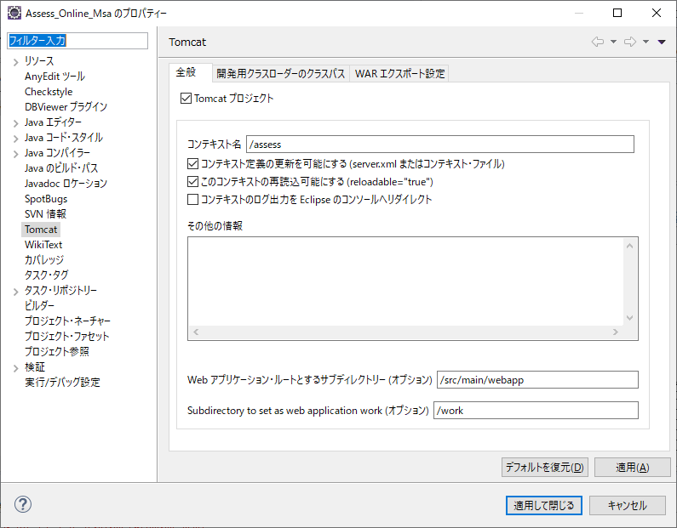

STD_OPE_CD | SORT_KEY | OPE_CD3 | OPE_NM | OPE_MAGNIFICATION | TRACE_MESSAGE | OPE_88TYPE | OPE_88TYPE_COMMENT | HEALTH_INSURANCE | HEALTH_INSURANCE_COMMENT | TRANSFER_CODE | REFERENCE_COMMENT | MSA_REG_DT | REG_USER | REG_DT | UPD_USER | UPD_DT
JOPK0001514 | 00001 | 441 | 手術名１ | 91 | トレースメッセージ１ | 81 | 777777777771 | 66666666661 | 健保連動備考１ | 555555551 | 参考コメント１ | 2020-06-01 | 0000000001 | 2020-06-01 | 0000000002 | 2020-06-01
JOPK0001514 | 00002 | 442 | 手術名２ | 92 | トレースメッセージ２ | 82 | 777777777772 | 66666666662 | 健保連動備考２ | 555555552 | 参考コメント２ | 2020-06-02 | 0000000001 | 2020-06-01 | 0000000002 | 2020-06-01
JOPK0001514 | 00003 | 443 | 手術名３ | 93 | トレースメッセージ３ | 83 | 777777777773 | 66666666663 | 健保連動備考３ | 555555553 | 参考コメント３ | 2020-06-03 | 0000000001 | 2020-06-01 | 0000000002 | 2020-06-01
JOPK0001514 | 00004 | 444 | 手術名４ | 94 | トレースメッセージ４ | 84 | 777777777771 | 66666666661 | 健保連動備考４ | 555555554 | 参考コメント４ | 2020-06-04 | 0000000001 | 2020-06-01 | 0000000002 | 2020-06-01
JOPK0001514 | 00005 | 445 | 手術名５ | 95 | トレースメッセージ５ | 85 | 777777777772 | 66666666662 | 健保連動備考５ | 555555555 | 参考コメント５ | 2020-06-05 | 0000000001 | 2020-06-01 | 0000000002 | 2020-06-01
JOPK0001514 | 00006 | 446 | 手術名６ | 96 | トレースメッセージ６ | 86 | 777777777773 | 66666666663 | 健保連動備考６ | 555555556 | 参考コメント６ | 2020-06-06 | 0000000001 | 2020-06-01 | 0000000002 | 2020-06-01
JOPK0001514 | 00007 | 447 | 手術名７ | 97 | トレースメッセージ７ | 87 | 777777777771 | 66666666661 | 健保連動備考７ | 555555557 | 参考コメント７ | 2020-06-07 | 0000000001 | 2020-06-01 | 0000000002 | 2020-06-01
JOPK0001514 | 00008 | 448 | 手術名８ | 98 | トレースメッセージ８ | 88 | 777777777772 | 66666666662 | 健保連動備考８ | 555555558 | 参考コメント８ | 2020-06-08 | 0000000001 | 2020-06-01 | 0000000002 | 2020-06-01
JOPK0001514 | 00009 | 449 | 手術名９ | 99 | トレースメッセージ９ | 89 | 777777777773 | 66666666663 | 健保連動備考９ | 555555559 | 参考コメント９ | 2020-06-09 | 0000000001 | 2020-06-01 | 0000000002 | 2020-06-01
JOPK0001514 | 00010 | 450 | 手術名１０ | 100 | トレースメッセージ１０ | 90 | 777777777771 | 66666666661 | 健保連動備考１０ | 555555560 | 参考コメント１０ | 2020-06-10 | 0000000001 | 2020-06-01 | 0000000002 | 2020-06-01
JOPK0001514 | 00011 | 451 | 手術名１１ | 101 | トレースメッセージ１１ | 91 | 777777777772 | 66666666662 | 健保連動備考１１ | 555555561 | 参考コメント１１ | 2020-06-11 | 0000000001 | 2020-06-01 | 0000000002 | 2020-06-01

temp
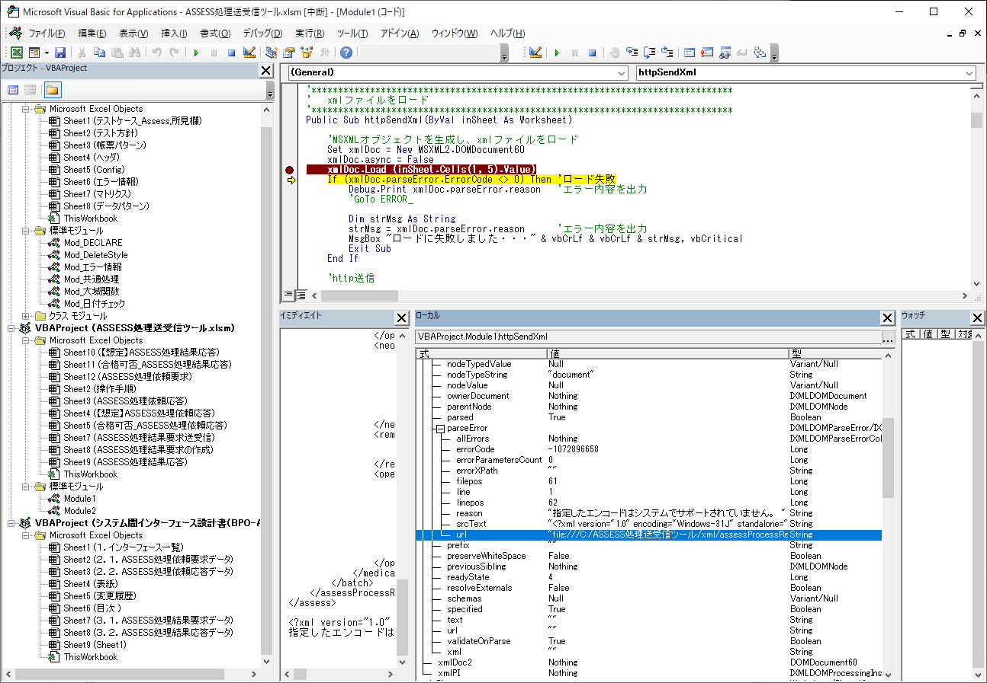
〇IP
Microsoft Windows [Version 10.0.17763.1098]
(c) 2018 Microsoft Corporation. All rights reserved.

C:\Users\tikK76980>ipconfig | 挿し口「22FN‐001」

Windows IP 構成

イーサネット アダプター イーサネット 2:

接続固有の DNS サフィックス . . . . .:
リンクローカル IPv6 アドレス. . . . .: fe80::19dd:e21e:377a:5e2a%3
IPv4 アドレス . . . . . . . . . . . .: 26.255.0.8
サブネット マスク . . . . . . . . . .: 255.255.0.0
デフォルト ゲートウェイ . . . . . . .:

イーサネット アダプター イーサネット:

接続固有の DNS サフィックス . . . . .: tis.co.jp
IPv4 アドレス . . . . . . . . . . . .: 172.19.147.186
サブネット マスク . . . . . . . . . .: 255.255.240.0
デフォルト ゲートウェイ . . . . . . .: 172.19.159.254

C:\Users\tikK76980>ipconfig | IP電話の挿し口「PC」

Windows IP 構成

イーサネット アダプター イーサネット 2:

接続固有の DNS サフィックス . . . . .:
リンクローカル IPv6 アドレス. . . . .: fe80::19dd:e21e:377a:5e2a%3
IPv4 アドレス . . . . . . . . . . . .: 26.255.0.8
サブネット マスク . . . . . . . . . .: 255.255.0.0
デフォルト ゲートウェイ . . . . . . .:

イーサネット アダプター イーサネット:

接続固有の DNS サフィックス . . . . .:
自動構成 IPv4 アドレス. . . . . . . .: 169.254.115.253
サブネット マスク . . . . . . . . . .: 255.255.0.0
デフォルト ゲートウェイ . . . . . . .:

C:\Users\tikK76980>ipconfig | IP電話のACアダプターのoutput挿し口「TEL」

Windows IP 構成

イーサネット アダプター イーサネット 2:

接続固有の DNS サフィックス . . . . .:
リンクローカル IPv6 アドレス. . . . .: fe80::19dd:e21e:377a:5e2a%3
IPv4 アドレス . . . . . . . . . . . .: 26.255.0.8
サブネット マスク . . . . . . . . . .: 255.255.0.0
デフォルト ゲートウェイ . . . . . . .:

イーサネット アダプター イーサネット:

接続固有の DNS サフィックス . . . . .:
自動構成 IPv4 アドレス. . . . . . . .: 169.254.115.253
サブネット マスク . . . . . . . . . .: 255.255.0.0
デフォルト ゲートウェイ . . . . . . .:

C:\Users\tikK76980>ipconfig | 挿し口「22FN‐003‐B」（IP電話のアダプターのinput挿し口「LAN」）

Windows IP 構成

イーサネット アダプター イーサネット 2:

接続固有の DNS サフィックス . . . . .:
リンクローカル IPv6 アドレス. . . . .: fe80::19dd:e21e:377a:5e2a%3
IPv4 アドレス . . . . . . . . . . . .: 26.255.0.8
サブネット マスク . . . . . . . . . .: 255.255.0.0
デフォルト ゲートウェイ . . . . . . .:

イーサネット アダプター イーサネット:

接続固有の DNS サフィックス . . . . .:
自動構成 IPv4 アドレス. . . . . . . .: 169.254.115.253
サブネット マスク . . . . . . . . . .: 255.255.0.0
デフォルト ゲートウェイ . . . . . . .:

C:\Users\tikK76980>

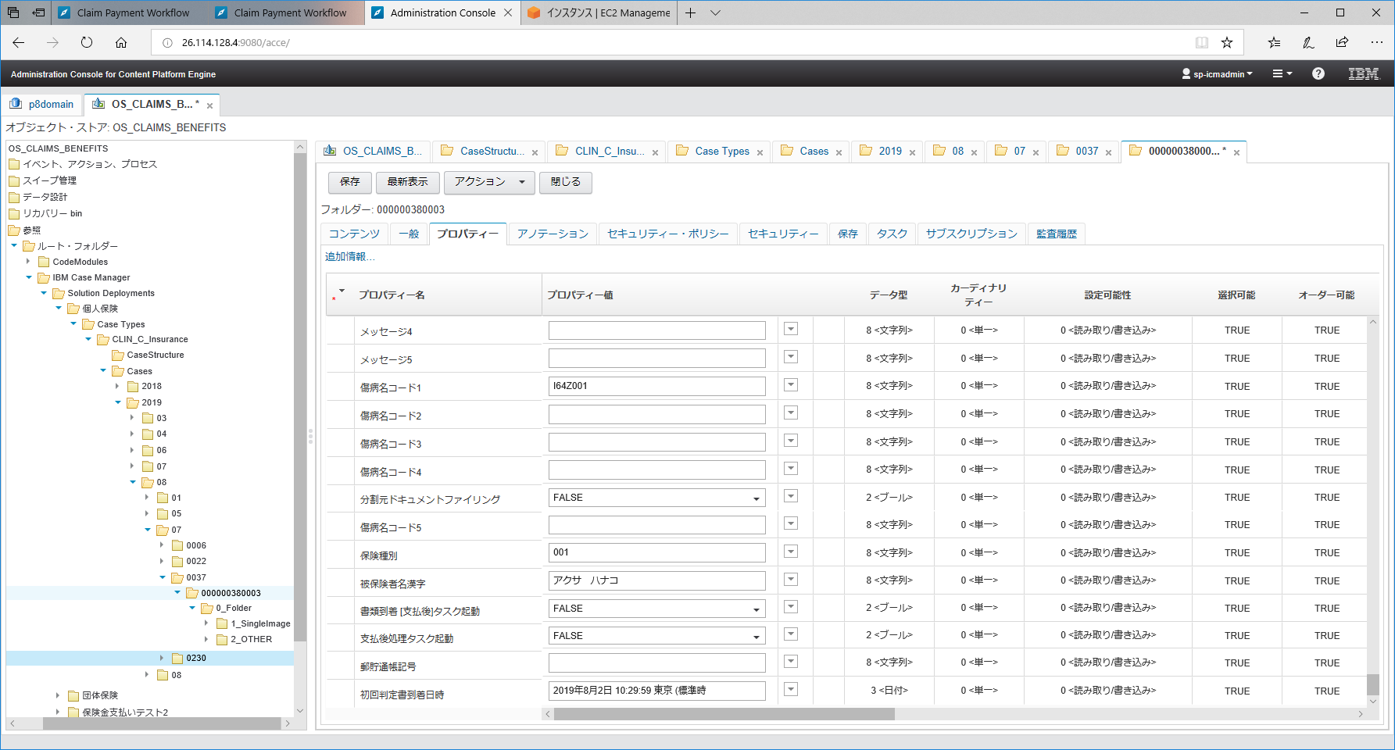

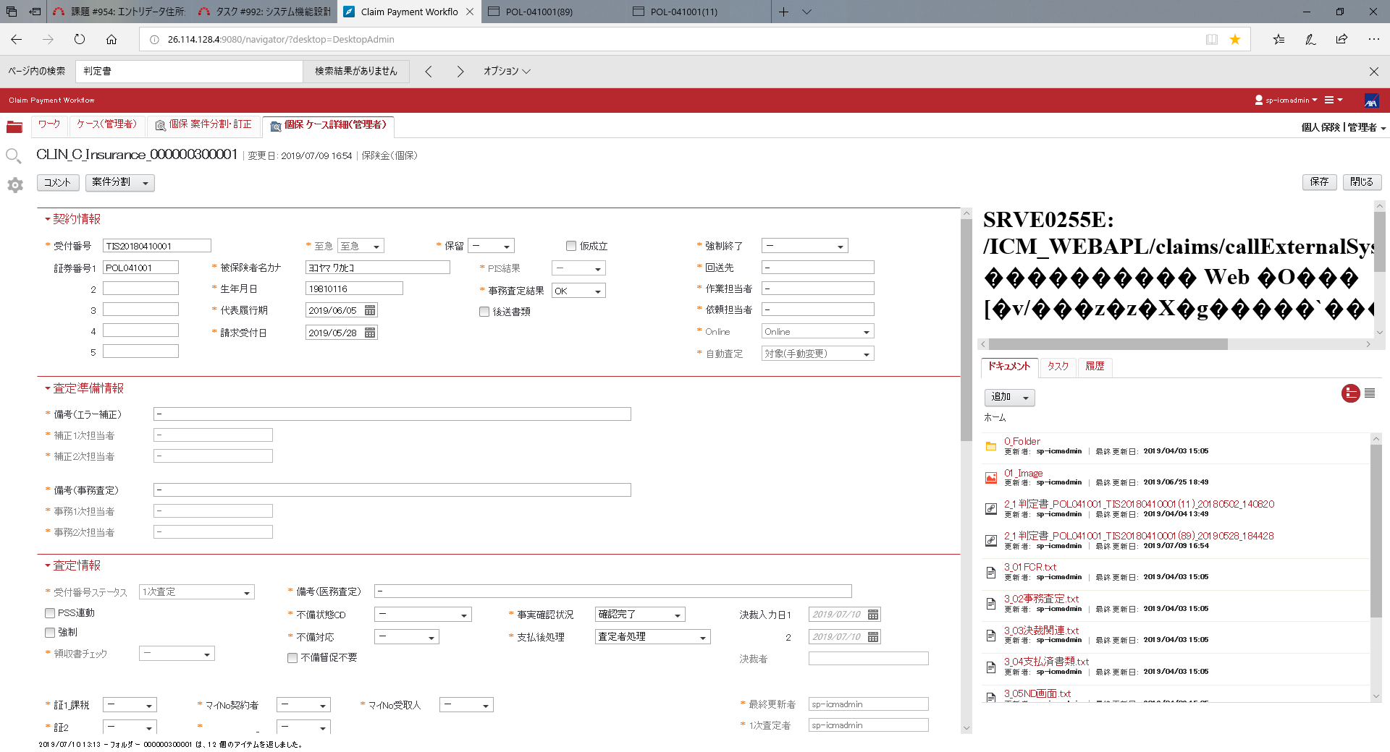

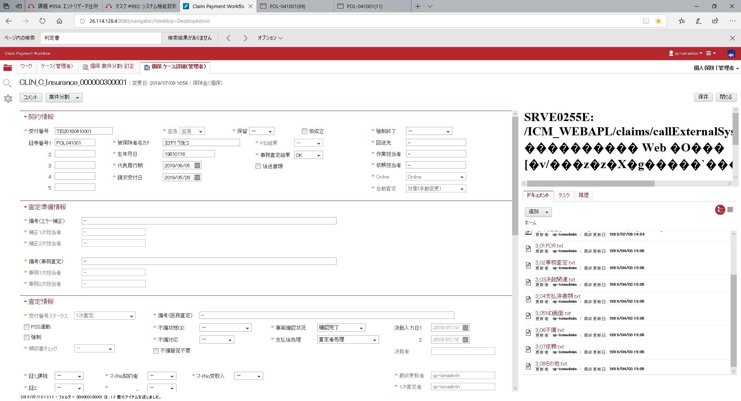

情報セキュリティ
1.以下の文章はなぜ情報セキュリティが必要なのかについて述べたものです。［ ］に最も適切な語句の組合せはどれか？

「OUR PHILOSOPHY」の実現には、情報セキュリティに関し高い企業モラルを堅持し、お客様のシステムやデータ等の ①［ ］ならびにグループの経営資源としての ②［ ］を ③［ ］から保護することが重要な課題となる

①本番データ ②極秘情報 ③情報漏えい、不正アクセス
①情報資産 ②情報資産 ③あらゆる脅威
①保有個人データ ②営業秘密 ③盗難、誤開示
①情報資産 ②公開前情報 ③あらゆる脆弱性

2.ＴＩＳ情報セキュリティ管理の仕組みに関する記述として「適切なもの」はどれか（３つ）？

管理支援部門とは、ISMS/PMSを運営する上で必要なポリシーの制定、施設、設備、教育、委託先管理等を担当する部門のことをいう
全社のPDCAサイクルは、年度ごとのサイクルによる活動で、実施部門では月次のPDCAサイクルによる活動となる
ISMS/PMSの仕組みにより、全ての従業員が情報セキュリティポリシーを遵守・実践することで情報資産を保護する
情報資産のリスク管理および組織を指揮・管理する仕組みとして日本独自のマネジメントシステム規格であるISMSを運用している
情報セキュリティ管理の実施体制は、情報セキュリティ管理責任者、実施部門、管理支援部門で構成される
実施体制における「実施部門」は、事業部門、本社系部門、運用部門で構成される

3.管理対象の情報資産に関する記述として「適切なもの」はどれか（２つ）？

当社の採用希望者の情報は、雇用契約前なので人事関連の情報資産にはならない
アライアンス情報は、仕入れ先情報などと同様に営業業務に関わる情報資産として管理する
お客様が所有するネットワークは、顧客資産に該当するため、当社の管理対象にしてはいけない
お客様の事務所に常駐して取り扱う情報は、当社管理下の情報資産ではない
当社のセキュリティ対策内容等の情報は、漏えいすると不正アクセスなどの被害にあうリスクがある

4.個人情報などの定義に関する記述として「適切なもの」の組合せはどれか？

a.住所や電話番号だけでも他の情報と照合して個人を識別できる場合は、個人情報に該当することがある
b.住所や電話番号などの情報で氏名が含まれない場合は、匿名加工情報に該当する
c.氏名だけで他の情報がないデータであっても社会通念上、個人を識別できるものは個人情報に該当する
d.特定個人情報のマイナンバーは対象者ごとに異なる個人番号のことで、個人識別符号には該当しない
e.要配慮個人情報は、取得・利用・提供について本人の明示的な同意がないと取得できない

a. b. c.
b. c. e.
a. c. e.
a. b. e.
b. c. d.

5.以下の文章は個人情報保護計画書について述べたものです。［ ］に最も適切な語句はどれか？

個人情報保護計画書は、新規業務の場合は個人情報を取り扱うa.［ ］までに承認を得る。継続業務の場合はb.［ ］に更新を定めている。

a.1ケ月前 b.半期に1回(4月、10月)
a.3ケ月前 b.半期に1回(4月、10月)
a.当日 b.3年に1回(業務開始月)
a.1ケ月前 b.毎年度初め(4月)

6.以下の文章は個人情報保護計画書の対象となる個人情報取り扱い業務について述べたものです。［ ］に最も適切な語句はどれか？

・顧客管理システムの運用業務の場合は、a.［ ］に該当する。
・セキュアルーム設置端末の指紋認証を実施する場合は、b.［ ］として本人の同意を得る。
・c.［ ］には、当社サービス紹介セミナー申込者の管理などがある。

a.お客様から個人情報を取得する業務 b.社員等の個人情報を取り扱う業務 c.お客様から個人情報を預託される業務
a.社員等の個人情報を取り扱う業務 b.お客様から個人情報を預託される業務 c.お客様から個人情報を取得する業務
a.お客様から個人情報を預託される業務 b.社員等の個人情報を取り扱う業務 c.お客様から個人情報を取得する業務
a.お客様から個人情報を預託される業務 b.お客様から個人情報を取得する業務 c.社員等の個人情報を取り扱う業務

7.情報セキュリティインシデントの主な発生原因のうち、ヒューマンエラーに関する記述として「適切なもの」の組合せはどれか？

a.うっかりミスは、業務全般的に注意力が低い人に起こりうるので、対象者を特定した教育に効果がある。
b.自分が取り扱う情報資産に関わるセキュリティルールの理解などを自発的に取り組み、セキュリティ認識不足をなくす必要がある。
c.うっかりミスによるインシデントは、セキュリティの優先順位が低い人にのみ起こり得るインシデントといえる。
d.うっかりミスは、経験に関わらず誰にでも起こり得るが、セキュリティ認識不足は当事者の義務を果たしていないといえる。
e.セキュリティ認識不足は、守るべきルールを知らずに機密情報を取り扱うなど、大きなインシデントが発生しやすい危険な状況を招く。

a. b. e.
b. d. e.
b. c. e.
b. c. d.

8.インシデント発生時の対応に関する記述として「適切なもの」はどれか（３つ）？

紛失・盗難の疑いがある場合は、検知後３０分以内に上長へ報告する。
紛失・盗難の疑いがある場合は、検知後翌営業日迄に部門長、上長へ報告する。
誤送・誤配の疑いがある場合は、検知後３０分以内に上長へ報告する。
誤送・誤配の疑いがある場合は、検知後速やかに上長へ報告する。
ウイルス対策ソフトがマルウェアを検知した場合は、即時､端末のLAN断線、電源オフしてから、IS部門管理者に報告し、社内インフラ運用窓口へ連絡する。
ウイルス対策ソフトがマルウェアを検知した場合は、即時､社内インフラ運用窓口へ連絡してから、端末のLAN断線、電源オフし、IS部門管理者に報告する。

9.セキュリティ上の脅威、法規制の動向に関する記述として「適切なもの」はどれか（２つ）？

IPA情報セキュリティ10大脅威 2019の組織向け脅威の1位は、標的型攻撃による被害だった。
国内では内閣府が中心となり個人情報の利活用を促進し、保護の規制は緩和される傾向にある。
欧州連合（EU）委員会のGDPRなど外国の法規制が、日本の事業者に直接適用されることはない。
世界的にプライバシー尊重の傾向があり、自身の個人情報を管理する権利について法規制が強化されている。
個人情報保護委員会は、違反企業からの報告徴求権はあるが立入検査の権限は持っていない。

10.情報資産管理および情報資産の分類に関する記述として「適切なもの」はどれか（３つ）？

顧客から預かったPCなどの顧客資産は、当社の情報資産管理から除外され預託物管理の対象となる。
クラウド等契約サーバは、資産グループ「サーバ」に分類し当社の情報資産管理の対象となる。
私物の機器を執務室に持ち込んで使用する場合は、承認を得ることで情報資産管理を省略できる。
パートナ会社から持ち込まれたPCなどは、当社の情報資産（ハードウェア資産）として分類され、管理対象となる。
情報セキュリティポリシーなど、社内規則に関わる文書は、すべて社外秘の機密情報として分類される。

11.以下の文章は情報セキュリティリスク分析について述べたものです。［ ］に最も適切な語句はどれか？

部門や業務プロジェクトが保有する情報資産のa.［ ］は、情報資産の取扱い方や環境、特性によって異なります。
適切な対策を実施するには、b.［ ］を基にa.［ ］を予測して、c.［ ］する必要があります。
その手段として、「リスク分析」を行います。

a.インシデント発生確率 b.他社の実施状況など c.安全管理措置を決定
a.脅威 b.インシデント発生状況など c.ISMS審査を受審
a.脆弱性 b.ソフトウェア脆弱性情報など c.リスクをゼロに
a.リスク b.情報資産の取扱い状況など c.受容できる範囲まで低く（対策実施）

12.個人情報保護法の遵守に関する記述として「適切なもの」はどれか（２つ）？

新サービス紹介セミナーの申込書に記載する申込者情報の利用目的は、今後の利活用を想定し「当社事業活動に利用」とした
セミナー参加者の個人情報を第三者提供するため、第三者提供の確認を行った記録を証跡として保管した
何度もイベントに参加いただいているお客様で同意が予想されるため、類似サービス取扱い企業にお客様情報を提供した
セミナー申込書記載の利用目的は、対象セミナー以外の利用が未定のため「その他事前に同意をいただいた目的」とした
セミナー参加者の個人情報を第三者提供する際、事前に本人から同意を得たので第三者提供の確認と記録は省略した

13.以下の文章は開発と運用の分離について述べたものです。［ ］に最も適切な語句の組合せはどれか？

・a.［ ］のため、開発業務と運用業務の職務と環境を明確に分離している
・b.［ ］開発環境と誤って運用中の本番環境を更新してしまうなど重大なインシデントが発生しやすい
・開発業務に携わる者が、運用業務システムにアクセスする際は、c.［ ］の責任者から承認を得る

a.業務の平準化 b.データセンタへ集約しすぎると c.運用業務
a.過失や不正アクセス予防 b.開発と運用の分離が不十分だと c.顧客／開発業務／運用業務
a.障害対応など b.セキュアルームの設置に伴い c.顧客／開発業務
a.機密保持 b.必要以上に業務を優先すると c.情報セキュリティ

14.以下の文章はアクセス制御について述べたものです。［ ］に最も適切な語句はどれか？

個人用アカウントの発行はa.［ ］およびb.［ ］を目的としています。アクセス管理者は、次を実施します。
・c.［ ］：PJメンバなどに情報資産へのアクセス権を付与し、利用者として台帳などで管理すること
・d.［ ］：利用者のアクセス権(参照/更新/削除、特権ID/一般IDなど)を定期的に見直す
・不要アカウントの削除：利用者の離任、異動、退職、契約終了等の理由で不要となった場合は直ちに無効化または削除

a.パスワード等で認証 b.利用者設定の確認 c.アクセス履歴の監視 d.認証手段の定期変更
a.アクセス履歴の監視 b.利用者の確認 c.アクセス履歴の監視 d.パスワード等の確認
a.最小限のアクセス権を設定 b.認証手段の定期変更 c.利用者認定 d.利用者設定の確認
a.アクセス履歴の監視 b.最小限のアクセス権を設定 c.利用者認定 d.利用者設定の確認

15.クラウドサービス利用申請に関する記述として「適切なもの」はどれか（３つ）？

社内NWから他社クラウドサービスを利用する場合、「クラウドサービス利用申請」による承認が必要となる
社内NWから私用で使っているオンラインストレージに接続できる場合、利用申請なしで顧客名簿をアップできる
業務目的で、個人向けクラウドサービスを利用する場合、「特例決裁」による管理本部長の承認が必要となる
「クラウドサービス利用申請」確認事項の証跡として、クラウド事業者のセキュリティ対策状況や管理ルールを提出した

16.保護の対象となる装置に関する記述として「適切なもの」はどれか（３つ）？

当社が購入あるいは契約等により当社に所有権がある装置は、保護の対象となる
協力会社から業務遂行のために当社の保護区域に持込んだ装置は、当社の情報資産として保護の対象となる
協力会社要員等の私物の装置については、所定の手続きで業務利用を認められるBYODの対象外となる
設置場所から持ち運んで利用してもよいのは、所定の手続きによって移動許可されたPCのみである
ノートPCなど可搬型の装置は、セキュリティワイヤで固定し、ワイヤ鍵は各自の個人ロッカーや袖机で施錠管理する

17.保護区域のセキュリティレベルに応じた対策に関する記述として「適切なもの」はどれか（３つ）？

来客用区域のセキュリティ対策としては、お客様証による識別や土日や深夜の入室制限などがある
一般執務室のセキュリティ対策としては、社員証、入館証による入室者識別や入退室制御などがある
一般執務室では、クリアデスク、クリアスクリーンなどのセキュリティ対策を実施することを定められている
オフィスビルの通路などの共用スペースは、当社の占有区域ではないのでセキュリティ対策を講じる必要はない

